解析
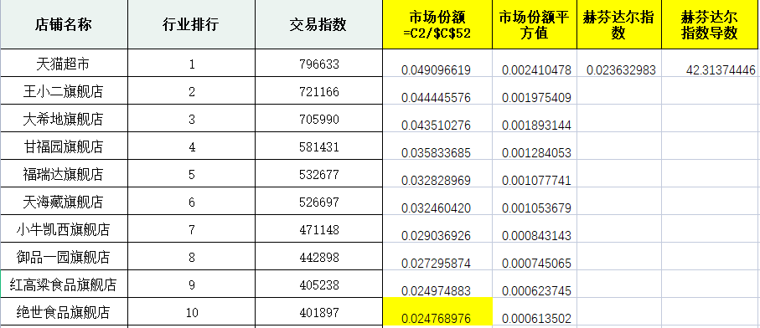
水产肉类行业集中度分析
【任务要求】
计算店铺市场份额、行业赫芬达尔指数
对分析出的结果进行分析

【知识要点】

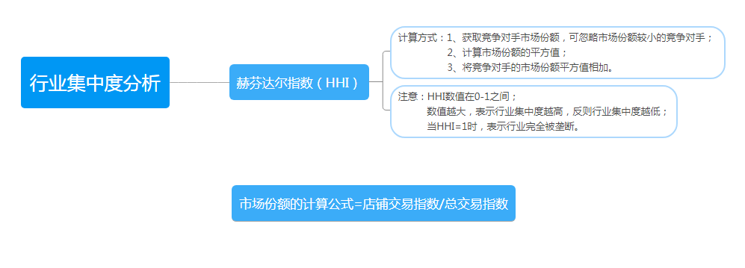

【实操要点】
第一步：求市场总交易指数
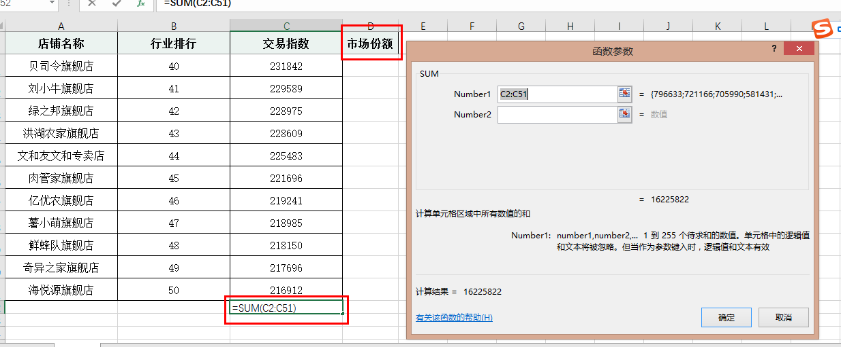
1、另起一列输入市场份额；

2、利用求和公式求出交易指数的总和;

第二步：求市场份额
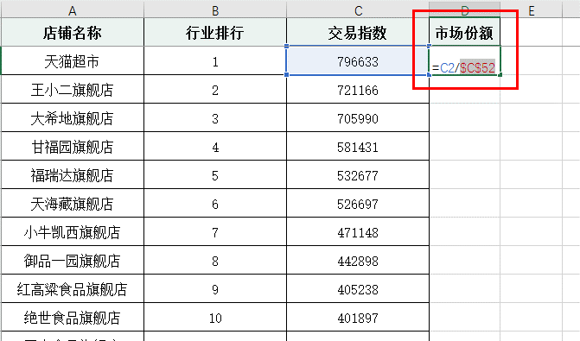
3、根据公式求出天猫超市的市场份额，智能填充求出其他店铺市场份额：移动鼠标至右下角，双击【填充柄】计算出其他所有市场份额数值；
注意：因为总交易指数是恒定不变的，所以使用公式时需要对总交易指数的数值【单元格进行绝对引用】。

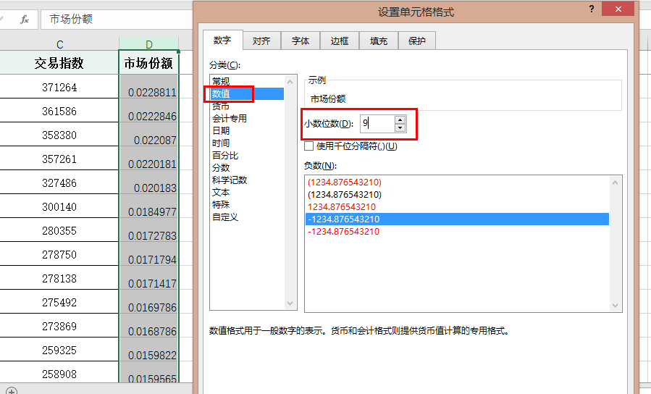
4、按要求设置单元格数值格式
选中【市场份额】一列，【右击】，选择【设置单元格格式】，选择【数值】将小数位数改为9；

第三步：求市场份额的平方值
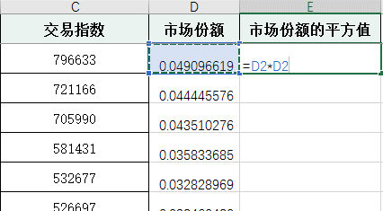
5、另起一列计算【市场份额的平方值】，智能填充计算所有店铺市场份额平方值

第四步：求赫芬达尔指数
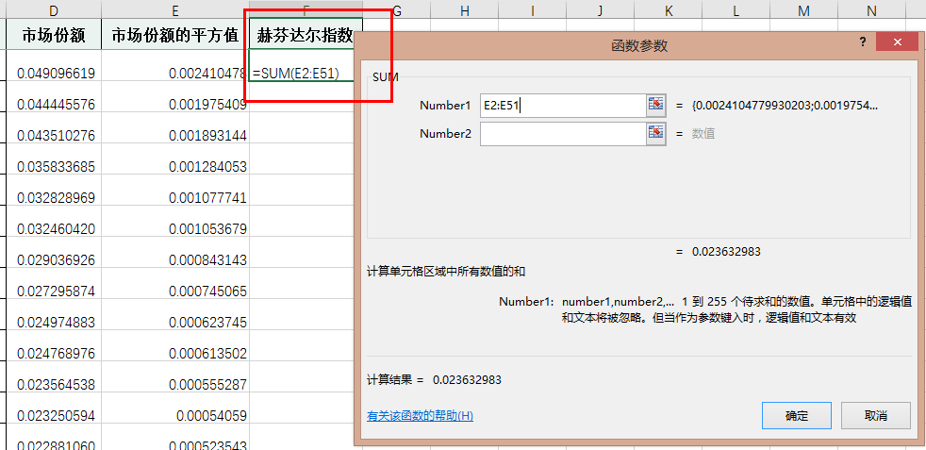
6、另起一列计算【赫芬达尔指数】，即所有市场平份额的平方值的总和；

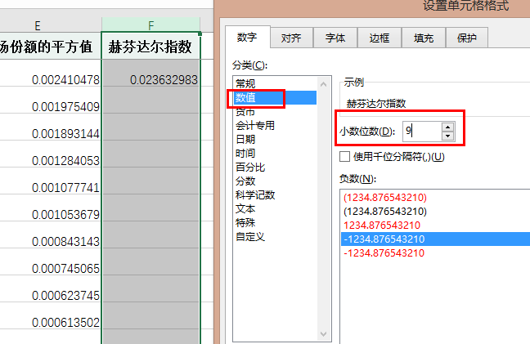
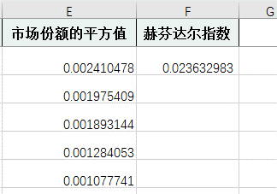

7、设置小数位数为9，并计算出结最终果；

第五步：求赫芬达尔指数的倒数
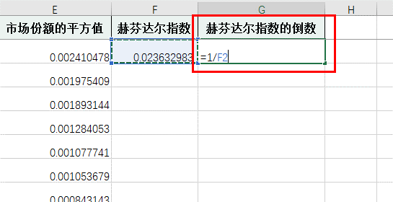
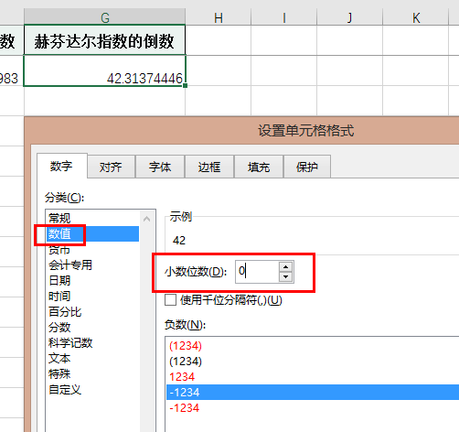

8、另起一列计算赫芬达尔指数的倒数；
9、设置数值的小数位数为0；

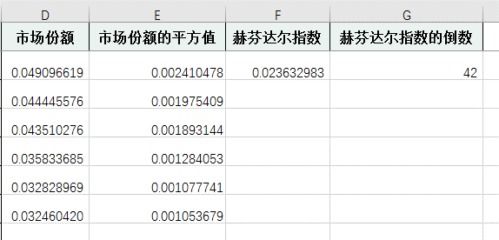
10、求出结果。

【分析结论】
1、注意事项：为了防止复制公式时单元格地址自动变化，需要对单元格进行【绝对引用】；通过排序可知市场份额排名第10的是绝绝世食品旗舰店，其份额是0.024768976 2、根据计算可知该行业赫芬达尔指数是0.023632983； 3、根据倒数计算结果可知，水产肉类行业TOP50品牌中42个品牌占据了主要份额。

